Hoja1
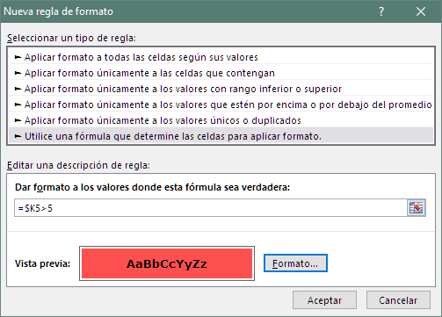
Coloque fondo rojo a aquellas filas cuyo Dia de semana de Incorporación es Fin de Semana
COMPLETE LA TABLA SIGUIENTE
 |  |  |  |  |  | Función MES |  | Edad al momento de la Incorporación | Función AÑO | Función DIASEM

Apellido1 | Apellido2 | Nombre | Fecha Nacimiento | Fecha Incorporación | Edad | Mes Nacimiento | Años en la empresa | Edad Incorporación | Año de Incorporación | Dia Semana Incorporación
FERNANDEZ | GARCIA | Miguel | 1980-08-25 | 2011-05-12 | 37 | 8 | 6 | 30 | 2011 | 4
GOMEZ | LOPEZ | Andrés | 1994-09-29 | 2015-01-19 | 23 | 9 | 2 | 20 | 2015 | 1
RODRIGUEZ | REVERTE | Diego | 1987-06-08 | 2009-09-05 | 30 | 6 | 8 | 22 | 2009 | 6
SANCHEZ | ZERPA | Analía | 1983-07-26 | 2017-01-30 | 34 | 7 | 0 | 33 | 2017 | 1
MORENO | SANTOS | Fernando | 1976-11-16 | 2010-04-12 | 40 | 11 | 7 | 33 | 2010 | 1
TUDOR | AVILA | Lorena | 1986-11-10 | 2010-09-12 | 30 | 11 | 7 | 23 | 2010 | 7
GARCES | BUENDIA | María | 1979-11-07 | 2016-06-09 | 37 | 11 | 1 | 36 | 2016 | 4

